EJECUCION MARZO 2023
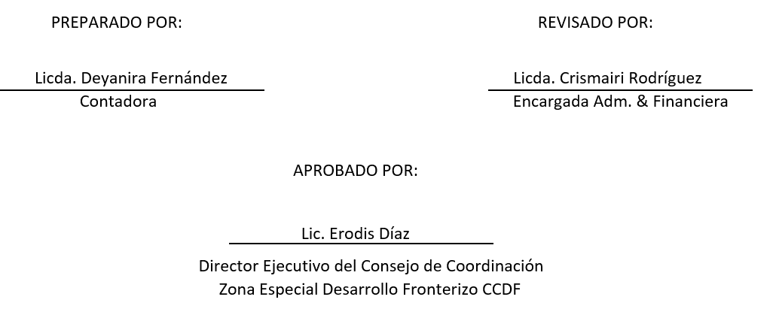
Consejo de Coordinación Zona Especial Desarrollo Fronterizo (CCDF)
Año 2023
Presupuesto de Gastos y Aplicaciones Financieras
(En RD$)

DETALLE | Prespuesto Aprobado 2023 | Presupuesto Modificado | Presupuesto Vigente | Enero | Febrero | Marzo | Abril
2-GASTOS | 80,000,000.00 | - | 80,000,000.00 | 4,903,921.97 | 5,081,694.78 | 5,451,082.11 | 5,654,351.78
2.1-REMUNERACIONES Y CONTRIBUCIONES | 63,152,324.00 | - | 63,152,324.00 | 4,575,760.03 | 4,552,702.03 | 4,552,705.03 | 4,573,186.54
2.1.1-REMUNERACIONES | 50,250,000.00 | 500,000.00 | 50,750,000.00 | 3,762,350.00 | 3,742,350.00 | 3,742,351.00 | 3,759,655.03
2.1.2-SOBRESUELDOS | 5,699,924.00 | (500,000.00) | 5,199,924.00 | 250,000.00 | 250,000.00 | 250,001.00 | 250,000.00
2.1.3-DIETAS Y GASTOS DE REPRESENTACIÓN | 300,000.00 | - | 300,000.00 | - | - | - | -
2.1.5-CONTRIBUCIONES A LA SEGURIDAD SOCIAL | 6,902,400.00 | - | 6,902,400.00 | 563,410.03 | 560,352.03 | 560,353.03 | 563,531.51
2.2-CONTRATACIÓN DE SERVICIOS | 9,512,676.00 | - | 9,512,676.00 | 328,161.94 | 528,992.75 | 590,986.10 | 319,485.28
2.2.1-SERVICIOS BÁSICOS | 2,003,000.00 | - | 2,003,000.00 | 328,161.94 | 143,369.45 | 145,737.25 | 198,285.28
2.2.2-PUBLICIDAD, IMPRESIÓN Y ENCUADERNACIÓN | 1,300,000.00 | - | 1,300,000.00 |  |  | 20,414.00 | -
2.2.3-VIÁTICOS | 2,000,000.00 | - | 2,000,000.00 |  | 254,950.64 | 107,700.00 | 121,200.00
2.2.4-TRANSPORTE Y ALMACENAJE | - | - | - |  | 128,566.66 | - | -
2.2.5-ALQUILERES Y RENTAS | 500,000.00 | - | 500,000.00 |  |  | 149,960.00 | -
2.2.6-SEGUROS | 900,000.00 | - | 900,000.00 |  | 2,106.00 | - | -
2.2.7-SERVICIOS DE CONSERVACIÓN, REPARACIONES MENORES E INSTALACIONES TEMPORALES | 400,000.00 | - | 400,000.00 |  |  | 28,497.63 | -
2.2.8-OTROS SERVICIOS NO INCLUIDOS EN CONCEPTOS ANTERIORES | 1,680,000.00 | - | 1,680,000.00 |  |  | 138,677.22 | -
2.2.9-OTRAS CONTRATACIONES DE SERVICIOS | 729,676.00 | - | 729,676.00
2.3-MATERIALES Y SUMINISTROS | 6,335,000.00 | - | 6,335,000.00 | - | - | 307,390.98 | 761,679.96
2.3.1-ALIMENTOS Y PRODUCTOS AGROFORESTALES | 200,000.00 | - | 200,000.00 |  |  | 113,431.20 | -
2.3.2-TEXTILES Y VESTUARIOS | 250,000.00 | - | 250,000.00 |  |  | 24,638.40 | -
2.3.3-PAPEL, CARTÓN E IMPRESOS | 300,000.00 | - | 300,000.00 |  |  | 38,350.00 | 23,996.48
2.3.4-PRODUCTOS FARMACÉUTICOS | 100,000.00 | - | 100,000.00 |  |  | 35,498.00 | -
2.3.5-CUERO, CAUCHO Y PLÁSTICO | 175,000.00 | - | 175,000.00 |  |  | 55,199.98 | -
2.3.6-PRODUCTOS DE MINERALES, METÁLICOS Y NO METÁLICOS | 70,000.00 | - | 70,000.00 |  |  | - | -
2.3.7-COMBUSTIBLES, LUBRICANTES, PRODUCTOS QUÍMICOS Y CONEXOS | 4,070,000.00 | - | 4,070,000.00 |  |  | - | 720,000.00
2.3.9-PRODUCTOS Y ÚTILES VARIOS | 1,170,000.00 | - | 1,170,000.00 |  |  | 40,273.40 | 17,683.48
2.4-TRANSFERENCIAS CORRIENTES | - | - | -
2.4.1-TRANSFERENCIAS CORRIENTES AL SECTOR PRIVADO | - | - | -
2.4.2-TRANSFERENCIAS CORRIENTES AL GOBIERNO GENERAL NACIONAL | - | - | -
2.4.3-TRANSFERENCIAS CORRIENTES A GOBIERNOS GENERALES LOCALES | - | - | -
2.4.4-TRANSFERENCIAS CORRIENTES A EMPRESAS PÚBLICAS NO FINANCIERAS | - | - | -
2.4.5-TRANSFERENCIAS CORRIENTES A INSTITUCIONES PÚBLICAS FINANCIERAS | - | - | -
2.4.6-SUBVENCIONES | - | - | -
2.4.7-TRANSFERENCIAS CORRIENTES AL SECTOR EXTERNO | - | - | -
2.4.9-TRANSFERENCIAS CORRIENTES A OTRAS INSTITUCIONES PÚBLICAS | - | - | -
2.5-TRANSFERENCIAS DE CAPITAL | - | -
2.5.1 - TRANSFERENCIAS DE CAPITAL AL SECTOR PRIVADO | - | -
2.5.2-TRANSFERENCIAS DE CAPITAL AL GOBIERNO GENERAL NACIONAL | - | -
2.5.4 - TRANSFERENCIAS DE CAPITAL A EMPRESAS PÚBLICAS NO FINANCIERAS | - | -
2.5.5 - TRANSFERENCIAS DE CAPITAL A INSTITUCIONES PÚBLICAS FINANCIERAS | - | -
2.5.6 - TRANSFERENCIAS DE CAPITAL AL SECTOR EXTERNO | - | -
2.5.9 - TRANSFERENCIAS DE CAPITAL A OTRAS INSTITUCIONES PÚBLICAS | - | -
2.6-BIENES MUEBLES, INMUEBLES E INTANGIBLES | 1,000,000.00 | - | 1,000,000.00 | - | - | - | -
2.6.1-MOBILIARIO Y EQUIPO | 400,000.00 | - | 400,000.00
2.6.2-MOBILIARIO Y EQUIPO DE AUDIO, AUDIOVISUAL, RECREATIVO Y EDUCACIONAL | 200,000.00 | - | 200,000.00
2.6.3-EQUIPO E INSTRUMENTAL, CIENTÍFICO Y LABORATORIO | - | - | -
2.6.4-VEHÍCULOS Y EQUIPO DE TRANSPORTE, TRACCIÓN Y ELEVACIÓN | - | - | -
2.6.5-MAQUINARIA, OTROS EQUIPOS Y HERRAMIENTAS | 200,000.00 | - | 200,000.00
2.6.6-EQUIPOS DE DEFENSA Y SEGURIDAD | 100,000.00 | - | 100,000.00
2.6.7-ACTIVOS BIÓLOGICOS CULTIVABLES | - | - | -
2.6.8-BIENES INTANGIBLES | 100,000.00 | - | 100,000.00
2.6.9-EDIFICIOS, ESTRUCTURAS, TIERRAS, TERRENOS Y OBJETOS DE VALOR | - | -
2.7-OBRAS | - | -
2.7.1-OBRAS EN EDIFICACIONES | - | -
2.7.2-INFRAESTRUCTURA | - | -
2.7.3-CONSTRUCCIONES EN BIENES CONCESIONADOS | - | -
2.7.4-GASTOS QUE SE ASIGNARÁN DURANTE EL EJERCICIO PARA INVERSIÓN (ART. 32 Y 33 LEY 423-06) | - | -
2.8-ADQUISICION DE ACTIVOS FINANCIEROS CON FINES DE POLÍTICA | - | -
2.8.1-CONCESIÓN DE PRESTAMOS | - | -
2.8.2-ADQUISICIÓN DE TÍTULOS VALORES REPRESENTATIVOS DE DEUDA | - | -
2.9-GASTOS FINANCIEROS | - | -
2.9.1-INTERESES DE LA DEUDA PÚBLICA INTERNA | - | -
2.9.2-NTERESES DE LA DEUDA PUBLICA EXTERNA | - | -
2.9.3-INTERESES DE LA DEUDA COMERCIAL |  | -
2.9.4-COMISIONES Y OTROS GASTOS BANCARIOS DE LA DEUDA PÚBLICA | - | -
TOTAL GASTOS | 80,000,000.00 | - | 80,000,000.00 | 4,903,921.97 | 5,081,694.78 | 5,451,082.11 | 5,654,351.78
4-APLICACIONES FINANCIERAS | -
4.1 -INCREMENTOS DE ACTIVOS FINANCIEROS | -
4.1.1-INCREMENTO DE ACTIVOS FINANCIEROS CORRIENTES | -
4.1.2-INCREMENTO DE ACTIVOS FINANCIEROS NO CORRIENTES | -
4.2-DISMINUCION DE PASIVOS | -
4.2.1-DISMINUCIÓN DE PASIVOS CORRIENTES | -
4.2.2-DISMINUCIÓN DE PASIVOS NO CORRIENTES | -
4.3-DISMINUCION DE FONDOS DE TERCEROS | -
4.3.5-DISMINUCIÓN DE FONDOS DE TERCEROS | -
TOTAL APLICACIONES FINANCIERAS | - | -
TOTAL GASTOS Y APLICACIONES FINANCIERAS | 80,000,000.00 | - | 80,000,000.00 | 4,903,921.97 | 5,081,694.78 | 5,451,082.11 | 5,654,351.78
Fuente: Sistema de Información de la Gestión Financiera (SIGEF).

NOTAS:
1. Gasto devengado.
2. Se presenta el gasto por mes; cada mes se debe actualizar el gasto devengado de los meses anteriores.
3. Se presenta la clasificación objetal del gasto al nivel de cuenta.
4. Fecha de imputación: último día del mes analizado
5. Fecha de registro: el día 10 del mes siguiente al mes analizado
6.Fuente SIGEF
Presupuesto aprobado: Se refiere al presupuesto aprobado en la Ley de Presupuesto General del Estado. Presupuesto Modificado: Se refiere al presupuesto aprobado en caso de que el Congreso Nacional apruebe un presupuesto complementario. Total Devengado: Son los recursos financieros que surgen con la obligación de pago por la recepción de conformidad de obras, bienes y servicios oportunamente contratados o, en los casos de gastos sin contraprestación, por haberse cumplido los requisitos administrativos dispuestos por el reglamento de la presente ley.

